汇总
渠道运营中心成装周度仪表盘5.22-5.28
分类 | 净销售额 | 本周（万） | 黑金净销额（万） | 黑金净销额占比 | 上周（万） | 去年同期（万） | 环比增幅（%） | 同比增幅（%） | 月度汇总（万） | 月度目标（万） | 月度完成率（%） | 年度目标值（万） | 年度完成率（%）
核心指标 | 唯品女装 | 102 | 33 | 33% | 48 | 99 | 112% | 2% | 296 | 298 | 99% | 100000 | 0.7%
 | 唯品男装 | 01 | 00 | 0% | 01 | / | 65% | /
 | 好衣库 | 01 | 00 | 0% | 03 | 259 | -72% | -100% | 10 | 119 | 8% | 4000 | 0.9%
 | 京东POP | 11 | 11 | 100% | 01 | 00 | 800% | #DIV/0! | 20 | 04 | 500% | 40000 | 0.0%
 | 总合计 | 114 | 44 | 38% | 52 | 359 | 118% | -68% | 326 | 421 | 77% | 165000 | 0.5%
数据解读 | 本周渠道净销售额11.4万，其中黑金净销售额4.4万，占比38%，环比上升118%，同比下降68%，月度目标完成率为77%，年度完成率为0.5%。 唯品成：1、目标达成情况：本周唯品会成装净销售额10.2万元，黑金净销售额3.3万，占比32.5%，男装净销额0.1万，5月月度目标完成率99%，年度完成率为0.7%； 2、环比、同比情况：本周女装净销售额环比增长112.2%，同比增长2.2%，主要是本周黑金推广佣金设置为10%，销售有所增长，另外本周销退还未开始，固环比增长较多。 备注：唯品女装净销售额已剔除非羽绒销售，本周女装非羽绒净销售额24.3万，5月累计净销售额83.4万，男装非羽绒净销售额228.8万，5月累计净销售额840.6万，同比去年下滑27.8%。 好衣库：本周成装净销售额0.1万元，净销量5件；本周净销售额较低，原因是日常档期，平台无资源扶持。 京东POP：本周全店净销售额1.1万元，全店净销量6件。
分类 | 流量 | 本周UV | 上周UV | 环比增幅 | 去年同期 | 同比增幅 | UV价值 | 支付转化率（%） | 商品日均CTR | 平均客单价（元） | 营销推广花费（元） | 营销推广费比（%）
运营指标 | 唯品成装 | 176 | 191 | -8% | 65 | 172% | 2.28 | 2.01% | 3.11% | 326 | 398 | 0.4%
 | 好衣库 | 00 | 00 | -40% | - | - | - | - | - | 201 | - | -
 | 京东POP | 01 | 00 | 264% | - | - | 17.16 | 0.87% | - | 1799 | 1340 | 12.4%

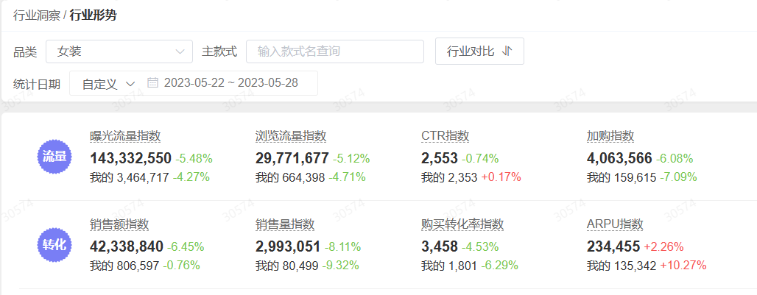
 |  | 本周排名 | 上周排名 | 女装类目排名本周 | 女装类目排名上周 | 销售额指数（女装类目） | 本周 | 上周 | 环比 | 去年同期 | 同比
唯品渠道 竞品/市场数据 | 波司登 | 2 |  | 129 |  | 行业 | 42339 | 45259 | -6.45% | 38056 | 11.25%
 | 艾莱依 | 6 |  | 366 |  | 高梵 | 807 | 813 | -0.76% | 499 | 61.54%
 | 高梵 | 10 | 11 | 348 | 374 | 销售额指数（女式羽绒服） | 本周 | 上周 | 环比 | 去年同期 | 同比
 | 冰洁 | 11 |  | 276 |  | 行业 | 3043 | 2730 | 11.48% | 2559 | 18.90%
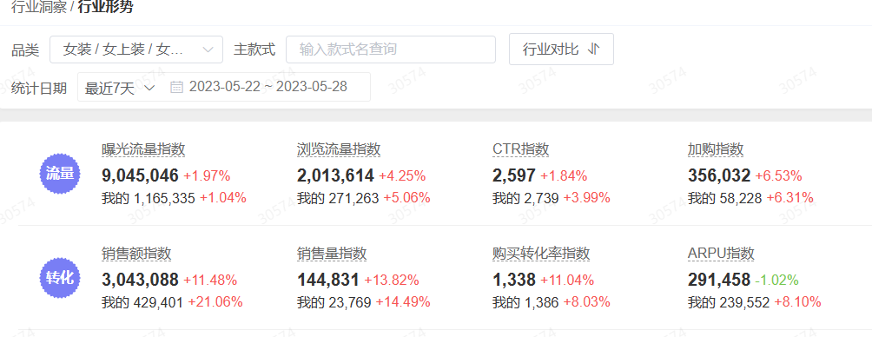
 | 千仞岗 | 14 |  | 513 |  | 高梵 | 429 | 355 | 21.06% | 475 | -9.67%
 | 坦博尔 | 15 |  | 518
 | 雪中飞 | 16 |  | 486
 | 斯尔丽 | 17 |  | 192
竞品/市场解读 | 1，本周排名由平台商助提供， 高梵：女式羽绒服中排名第 10 名， 环比上周上升 1 名次，女装类目整体排名348名，上升26名次 ； 波司登：女式羽绒服排名第2，主要是在售商品以低客单、性价比高的老款为主，销售较好，女装类目排名129，主要是夏季品类丰富； 艾莱依： 女式羽绒服排名第6，女装类目排名366，在售商品客单价在89-850之间，部分断色断码款清仓售卖，性价比高，排名靠前； 冰洁、斯尔丽在女装类目排名较为靠前，主要是四季品类丰富，带来一定销售； 2、本周行业大盘，女式羽绒服销售额指数环比上周增长11.48%，同比增长18.9%，高梵环比增长21.06%，同比增长下滑9.67%；女装行业销售额指数来看，环比下滑6.45%，同比增长11.25%，高梵环比下滑0.76%，同比增长61.54%。

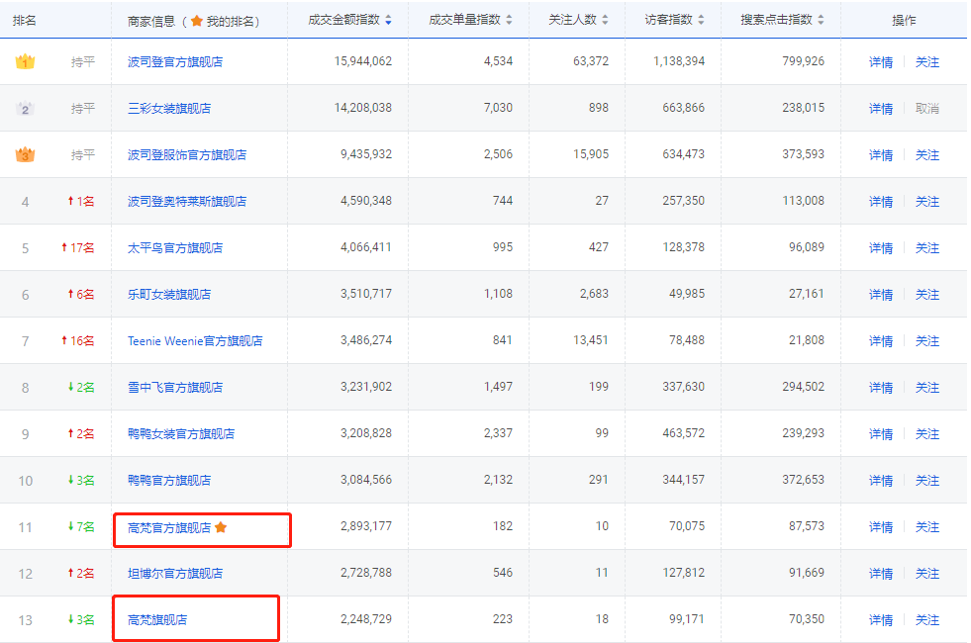
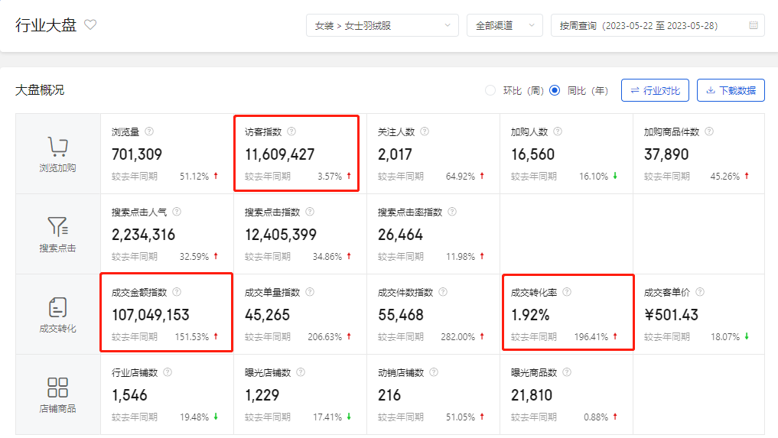
分类 | 店铺名称 | 本周排名 | 上周排名 | 本月排名 | 年度排名
京东POP渠道 | 波司登官方旗舰店 | 1 | 1 | 1
 | 高梵官方旗舰店 | 11 | 4 | 6
 | 雪中飞官方旗舰店 | 8 | 6 | 7
 | 鸭鸭官方旗舰店 | 10 | 7 | 5
 | 坦博尔官方旗舰店 | 12 | 13 | 11
 | 高梵旗舰店 | 13 | 10 | 10
竞品/市场解读 | 1、本周女装羽绒服类目排名情况：波司登第1名，雪中飞第8名，鸭鸭第10名，高梵官方旗舰店11名，下降7名；主要是上周补单金额较多 2、本周大盘指数1160万，同比去年上升3.57%；成交指数1.07亿，同比去年上升151.53%；转化率1.92%同比去年上升196.41%

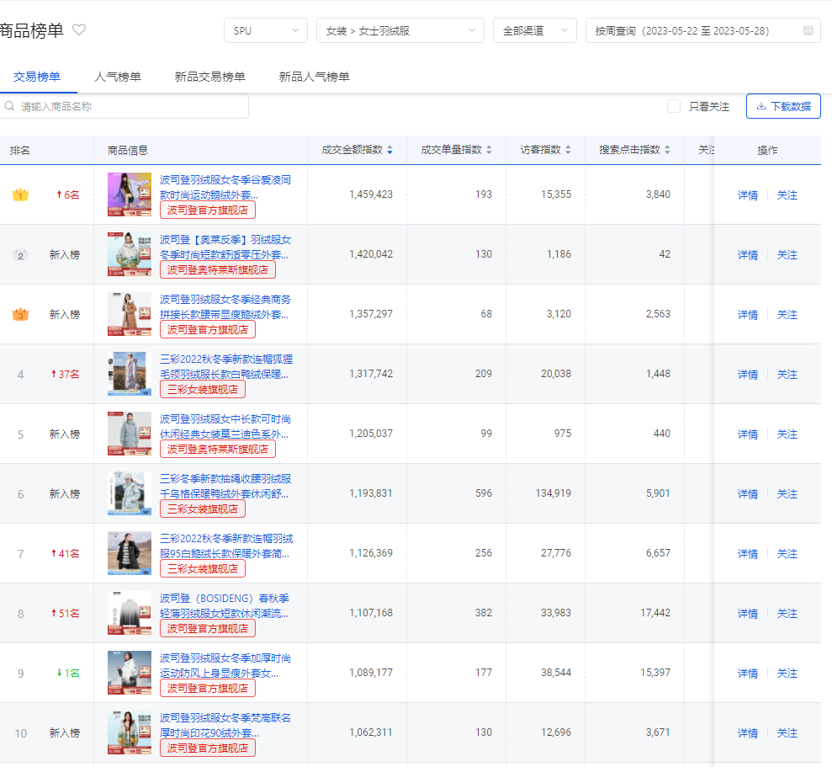
本周TOP20
款号 | 图片 | 产品线分类 | 本周净销额（万） | 本周净销售量 | 上周净销量 | 净销量环比增幅 | 件单价 | BI毛利率（%） | 在仓总库存量 | 在途量
GH4230025 |  | 黑金线 | 14 | 11 | 3 | 267% | 1284 | - | 11854 | 6449
G1210203 |  | 奥莱线 | 10 | 27 | 3 | 800% | 357 | - | 6704 | 0
GH4220018 |  | 黑金线 | 07 | 2 | 0 | #DIV/0! | 3461 | - | 416 | 0
G1210319 |  | 奥莱线 | 06 | 41 | 33 | 24% | 145 | - | 4560 | 0
G1210289 |  | 奥莱线 | 06 | 15 | 10 | 50% | 387 | - | 1010 | 0
G1210055 |  | 奥莱线 | 06 | 39 | 13 | 200% | 144 | - | 10135 | 0
GH4220006 |  | 黑金线 | 05 | 3 | 0 | #DIV/0! | 1671 | - | 5153 | 14000
G2220008 |  | 奥莱线 | 05 | 11 | 1 | 1000% | 447 | - | 355 | 0
G1210109 |  | 奥莱线 | 04 | 15 | 6 | 150% | 277 | - | 7340 | 0
GH1220006 |  | 黑金线 | 04 | 3 | 0 | #DIV/0! | 1304 | - | 2942 | 0
G1210219 |  | 奥莱线 | 04 | 12 | 2 | 500% | 322 | - | 3568 | 0
GH4220002 |  | 黑金线 | 04 | 3 | 1 | 200% | 1247 | - | 13542 | 10536
GH4220015 |  | 黑金线 | 04 | 1 | 0 | #DIV/0! | 3579 | - | 843 | 0
G1210318 |  | 奥莱线 | 03 | 23 | 37 | -38% | 145 | - | 1620 | 0
G1210019 |  | 奥莱线 | 03 | 23 | 17 | 35% | 127 | - | 2536 | 0
G1210006 |  | 奥莱线 | 02 | 15 | 20 | -25% | 156 | - | 3289 | 0
GH4220013 |  | 黑金线 | 02 | 1 | 0 | #DIV/0! | 1799 | - | 2820 | 216
GH4220005 |  | 黑金线 | 02 | 1 | 0 | #DIV/0! | 1699 | - | 15467 | 14809
GH1220010 |  | 黑金线 | 02 | 1 | 0 | #DIV/0! | 1659 | - | 2833 | 183
G1210316 |  | 奥莱线 | 02 | 9 | 7 | 29% | 173 | - | 1147 | 0
合计 |  |  | 93 | 256 | 153 | 67% | 362 | - | 98134 | 46193
数据解读 |  |  | 本周TOP20净销量256件，净销售额9.3万元，净销售量环比上升67%。

京东POP
京东POP成装周度仪表盘（5.22-5.28）
分类 | 净销售额 | 本周（万） | 黑金净销额（万） | 黑金净销额占比 | 上周（万） | 去年同期（万） | 环比增幅（%） | 同比增幅（%） | 月度汇总（万） | 月度目标（万） | 月度完成率（%） | 年度目标值（万） | 年度完成率（%）
核心指标 | 官方旗舰店 | 11 | 11 | 100% | 01 | 00 | 800% | #DIV/0! | 20 | 04 | 500% | 40000 | 0%
数据解读 | 本周全店净销售额1.1万元，全店净销量6件。
分类 | 流量 | 本周 | 上周 | 环比增幅 | 去年同期 | 同比增幅 | UV价值 | 支付转化率（%） | 平均客单价（元） | 营销推广花费（元） | 营销推广费比（%）
运营指标 | 官方旗舰店 | 1153 | 317 | 264% | - | - | 17.2 | 0.87% | 1799 | 1339.54 | 12.41%
数据解读 | 本周全店流量1153，环比增长264%。
分类 | 店铺名称 | 本周排名 | 上周排名 | 本月排名 | 年度排名
竞品/市场数据 | 波司登官方旗舰店 | 1 | 1 | 1
 | 高梵官方旗舰店 | 11 | 4 | 6
 | 雪中飞官方旗舰店 | 8 | 6 | 7
 | 鸭鸭官方旗舰店 | 10 | 7 | 5
 | 坦博尔官方旗舰店 | 12 | 13 | 11
 | 高梵旗舰店 | 13 | 10 | 10
竞品/市场解读 | 1、本周女装羽绒服类目排名情况：波司登第1名，雪中飞第8名，鸭鸭第10名，高梵官方旗舰店11名，下降7名；主要是上周补单金额较多 2、本周大盘指数1160万，同比去年上升3.57%；成交指数1.07亿，同比去年上升151.53%；转化率1.92%同比去年上升196.41%

本周TOP10
款号 | 图片 | 产品线分类 | 本周净销量 | 本周净销售额（万） | 上周净销量 | 销量环比增幅 | 件单价 | BI毛利率（%） | 在仓总库存量 | 在途量
GH4220018 |  | 黑金 | 1 | 03 | 0 | #DIV/0! | 3199 | - | 338 | 0
GH4220013 |  | 黑金 | 1 | 02 | 0 | #DIV/0! | 1799 | - | 2,820 | 216
GH4220005 |  | 黑金 | 1 | 02 | 0 | #DIV/0! | 1699 | - | 15,433 | 14,809
GH4220006 |  | 黑金 | 1 | 02 | 0 | #DIV/0! | 1555 | - | 4,784 | 14,000
GH1220011 |  | 黑金 | 1 | 01 | 0 | #DIV/0! | 1387 | - | 14,063 | 1,764
GH4230025 |  | 黑金 | 1 | 01 | 0 | #DIV/0! | 1155 | - | 11,565 | 6,449
合计 |  |  | 6 | 11 | 00 | #DIV/0! | 1799 | - | 49,003 | 37,238
周度重点工作事项
本周主要工作事项 | 1、日常活动提报 2、店铺其他日常事务
下周主要工作计划 | 1、618活动跟进 2、交个朋友直播跟进 3、店铺其他日常事务
重点工作事项进度
事项内容 |  |  |  |  |  |  | 当前进度 |  | 预计完成时间
618活动盘货、活动提报、店铺装修及主页打标等 |  |  |  |  |  |  | 完成 |  | 完成
小红书投放及需求 |  |  |  |  |  |  | 沟通中 |  | 持续
童装、男装权限的开通 |  |  |  |  |  |  | 沟通中 |  | 持续
逛的公域权限开通 |  |  |  |  |  |  | 申请入口关闭，沟通中 |  | 持续
营销工具推广 |  |  |  |  |  |  | 完成 |  | 完成

